Sheet1
画面仕様書 |  |  | システム名称 |  |  | サブシステム名称 |  |  |  | クラス番号
 |  |  |  |  |  |  |  |  |  | 2B29KN
名称 | 販売管理画面 |  | 販売管理システム |  |  | 発注予定一覧システム |  |  |  | 氏名
 |  |  |  |  |  |  |  |  |  | 河田佑樹
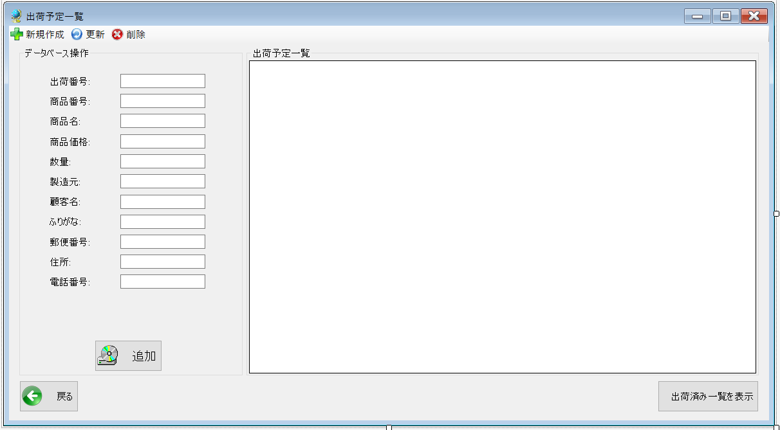
 |  |  |  |  |  |  | 画面詳細

 |  |  |  |  |  |  | フォーム名 |  | ShipListForm

 |  |  |  |  |  |  | 画面サイズ |  | 1199x661

 |  |  |  |  |  |  | 背景色 |  | 規定値

 |  |  |  |  |  |  | 文字種類 |  | Msui

 |  |  |  |  |  |  | 文字サイズ |  | 9

 |  |  |  |  |  |  | 文字色 |  | 黒

 |  |  |  |  |  |  | 注意事項

 | 名称 | 使用コントロール | Caption | 初期値 | 必須入力 | TAB順 | 桁制限 | その他
1 | toolStripButtonNew | label | 新規作成
2 | toolStripButtonRefresh | label | 更新
3 | toolStripButtonRemove | label | 削除
4 | groupBox1 | groupBox | データベース操作
5 | label1 | label | 出荷番号
6 | textBox1 | textBox |  |  |  | -
7 | label2 | label | 商品番号
8 | textBox2 | textBox |  |  |  | 1
9 | label3 | label | 商品名
10 | textBox3 | textBox |  |  |  | 2
11 | label4 | label | 商品価格
12 | textBox4 | textBox |  |  |  | 3
13 | label5 | label | 数量
14 | textBox5 | textBox |  |  |  | 4
15 | label6 | label | 製造元
16 | textBox6 | textBox |  |  |  | 5
17 | label7 | label | 顧客名
18 | textBox7 | textBox |  |  |  | 6
19 | label8 | label | ふりがな
20 | textBox8 | textBox |  |  |  | 7
21 | label9 | label | 郵便番号
22 | textBox9 | textBox |  |  |  | 8
23 | label10 | label | 住所
24 | textBox10 | textBox |  |  |  | 9
25 | label11 | label | 電話番号
26 | textBox11 | textBox11 |  |  |  | 10
27 | buttonAdd | button | 追加 |  |  | 11
28 | groupBox2 | groupBox | 出荷予定一覧
29 | button1 | button | 戻る |  |  |  |  | 前のサイトに戻る
30 | button2 | button | 出荷済み一覧を表示 |  |  |  |  | 出荷済み一覧のサイトに移行

